Om mal for grunnlagsdata
Effect4buildings er et internasjonalt samarbeidsprosjekt der målsetningen er å utvikle og teste ulike verktøy og gjennomføringsmodeller for økt lønnsomhet gjennom energieffektivisering i eksisterende bygg. Verktøy og gjennomføringsmodeller er testet, videreutviklet og samlet i en praktisk verktøypakke som vil gjøres tilgjengelig for offentlige bygningseiere. Disse verktøyene og / eller modellene er: Kalkulasjonsverktøy, Bunting ("Bundling"), Finansiering, Mobilisering av beslutningstakere, Energieffektivisering med sparegaranti (EPC), Multiservice kontrakter, Grønne leieavtaler og Prosumerisme. Verktøyene skal bidra til at byggeiere får kunnskap om nye og oppdaterte modeller, maler og veiledere og dermed et godt beslutningsunderlag for hvilke modeller som passer for dem. Energisparing med resultatgaranti (EPC) er en utprøvd og vellykket modell for energisparing i bygg. Den er brukt av offentlige byggeiere for å nå klima- og energimål i et raskere tempo enn ved bruk av andre modeller. Det er fortsatt et stort og energisparepotensial i offentlig sektor. Denne veilederen for oppstart av EPC-prosjekter er basert på Guide til EPC utviklet innenfor rammene av prosjektet EFFECT4buildings. Guiden introduserer en ny gjennomføringsmodell basert på erfaringer i Norge og de øvrige landene som er involvert i prosjektet. De viktigste nyhetene er kontraktsbasert samspill i analysefasen og nye tildelingskriterier som er bedre tilpasset byggeieres mål. Mal for grunnlagsdata er en del av en verktøykasse med 9 dokumenter og maler som er tilpasset den nye gjennomføringsmodellens ulike faser med hovedfokus på de to innledende fasene i et EPC-prosjekt. Erfaringer fra tidligere EPC-prosjekter viser at avgjørelser som tas i starten er avgjørende. Målet er å promotere EPC som gjennomføringsmodell og forenkle oppstart av et EPC-prosjekt. Byggeieren fyller ut grunnlagsdata for den samlede byggningsmassen og inkluderer det som en del av anbudsdokumentasjonen. Excell-arket og dets formler må
Under følger en skjematisk oversikt over verktøy for EPC:
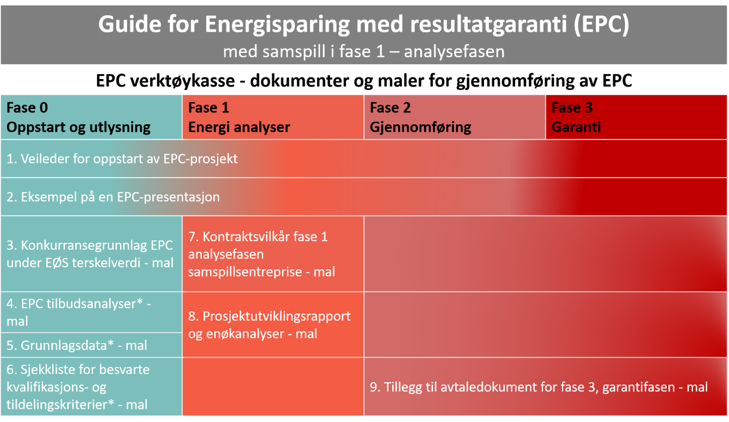

*Ikke vestentlig endret sammenliknet med maler for standard EPC gjennomføring

Det internasjonale prosjektet EFFECT4buildings er gjennomført med støtte fra EU-programmet «Interreg Baltic Sea Region» (European Regional Development Fund) og Norsk nasjonal finansiering. Målet med prosjektet er å forbedre gjennomføringskapasitet for energieffektivisering i offentlige bygg i Østensjøområdet. Dette skal gjøres ved å sette sammen praktiske verktøy som forenkler beslutningsprosessen og minker risikoen ved gjennomføring av energieffektiviseringstiltak i offentlige bygninger. Mer informasjon om prosjektet finnes på: www.effect4buildings.se og www.innlandetfylke.no/e4b

